price
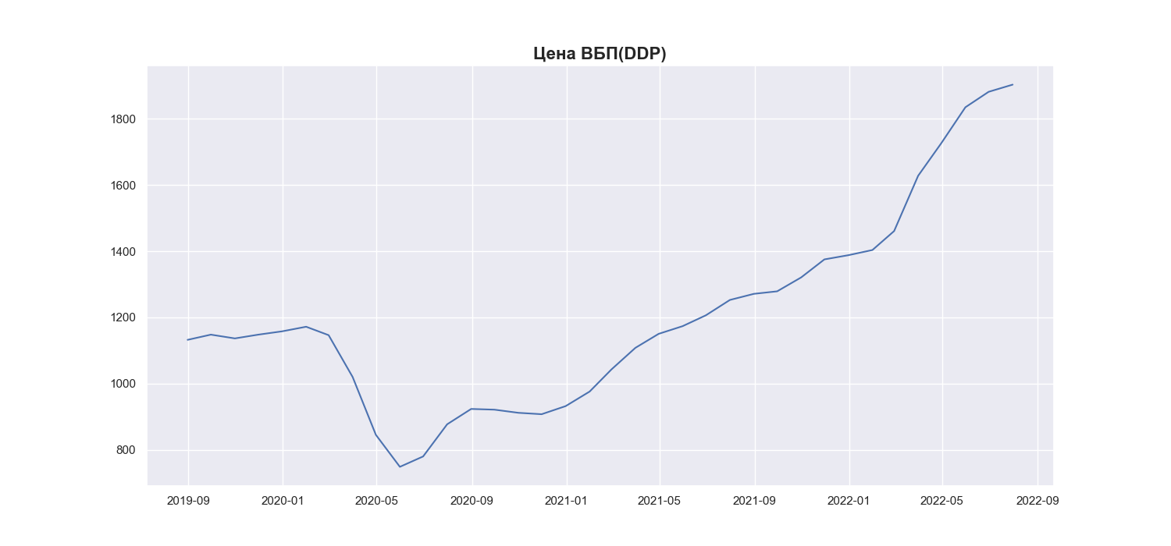
Date | MWP_PRICE_EUR_EU_MA
2019-06-30
2019-07-31
2019-08-31 | 1132.11
2019-09-30 | 1147.8
2019-10-31 | 1136.39
2019-11-30 | 1147.7
2019-12-31 | 1157.82
2020-01-31 | 1171.7
2020-02-29 | 1146.25
2020-03-31 | 1019.83
2020-04-30 | 845.03
2020-05-31 | 748.3
2020-06-30 | 779.7
2020-07-31 | 876.83
2020-08-31 | 923.23
2020-09-30 | 921.08
2020-10-31 | 911.57
2020-11-30 | 907.32
2020-12-31 | 931.84
2021-01-31 | 975.89
2021-02-28 | 1042.43
2021-03-31 | 1107.89
2021-04-30 | 1150.18
2021-05-31 | 1173.48
2021-06-30 | 1206.27
2021-07-31 | 1252.63
2021-08-31 | 1271.13
2021-09-30 | 1278.71
2021-10-31 | 1320.77
2021-11-30 | 1375.21
2021-12-31 | 1387.96
2022-01-31 | 1403.56
2022-02-28 | 1460.86
2022-03-31 | 1627.91
2022-04-30 | 1726.82
2022-05-31 | 1834.99
2022-06-30 | 1881.67
2022-07-31 | 1903.38

